小盒站点系统改善
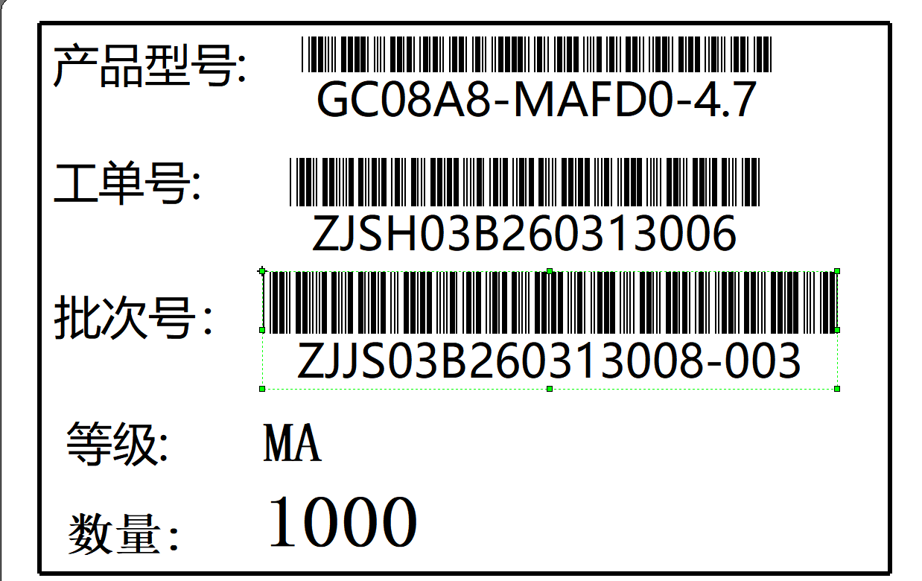
一、盒包装站点，批次号输入后显示批次信息和数量，点击包装后，系统按该批次的数量自动生成对应的小盒号和零头标签；（零头标签模版如下）

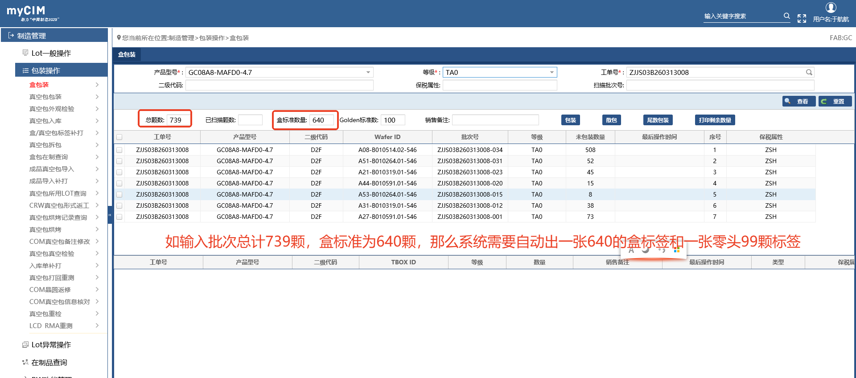

零头标签模版

